2.2_HD
2.2_HD |  |  | name
(predvolene) |  |  |  |  |  | typ_action = akcia
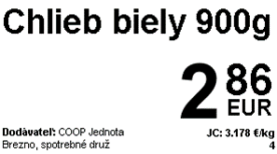
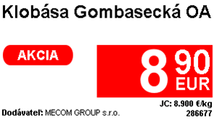
 |  |  |  | price
 |  |  |  |  |  |  |  |  |  |  | * ak data.unit_measure !== data.unit_price_unit_measure

 |  |  |  |  |  |  |  |  |  |  |  | "€/" + data.unit_measure

 |  |  |  |  |  |  |  |  |  |  |  | inak fixne text EUR
 |  |  |  | "JC: " + unit_price + " €/" + unit_price_unit_measure
 |  |  |  | ean
 |  | * dopl.info max 2 riadky
 | "Dodávateľ: " + supplier
 | "záloh za obal: " + rp_price + "€"

typ_action = dnc |  |  |  |  | typ_action = vlastna_znacka |  | typ_action = karta
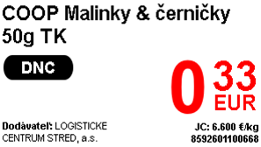
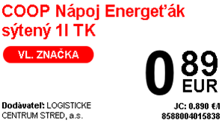
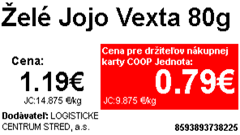

 |  |  |  |  |  |  |  |  |  | coop_card_price

 |  |  |  |  |  |  |  |  |  | "JC: " + coop_card_unit_price + " €/" + unit_measure

 |  |  |  |  |  |  |  |  | price
 |  |  |  |  |  |  |  | "JC: " + unit_price + " €/" + unit_price_unit_measure
page 2
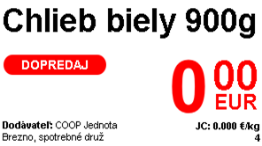

 |  |  |  |  | sale_price

 |  |  |  |  | "JC: " + sale_unit_price + " €/" + unit_price_unit_measure

1.6_HD
1.6_HD

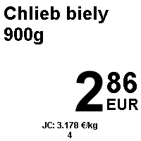
(predvolene)
 |  |  |  | typ_action = akcia
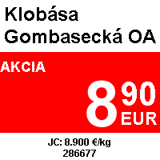
 | name |  |  |  |  |  |  |  |  | * ak data.unit_measure !== data.unit_price_unit_measure

 |  |  |  |  |  |  |  |  |  |  | "€/" + data.unit_measure

 | price |  |  |  |  |  |  |  |  |  | inak fixne text EUR

 | "záloh za obal: " + rp_price + "€"
 | "JC: " + unit_price + " €/" + unit_price_unit_measure

 | ean

typ_action = dnc |  | typ_action = vlastna_znacka |  |  | typ_action = karta
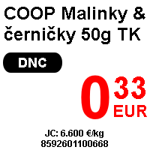
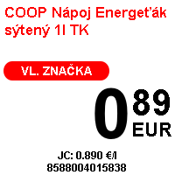
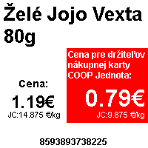

 |  |  |  |  |  |  |  | coop_card_price

 |  |  |  |  |  |  |  | "JC: " + coop_card_unit_price + " €/" + unit_measure

 |  |  |  |  |  |  |  |  | price
 |  |  |  |  |  |  |  | "JC: " + unit_price + " €/" + unit_measure

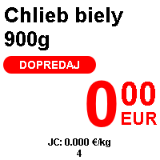
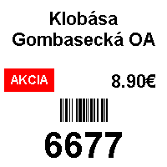
page 2 |  |  |  | page 3 |  | name
 |  |  | závisí od typ_action

 |  |  |  |  |  |  | price

 | sale_price

 | "JC: " + sale_unit_price + " €/" + unit_price_unit_measure |  |  |  |  |  | ean

2.6_HD
2.6_HD |  | name
(predvolene)
 |  |  |  |  |  | typ_action = akcia
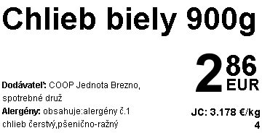
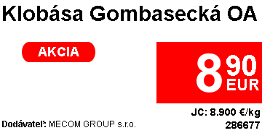
 |  |  |  |  |  |  |  |  |  | * ak data.unit_measure !== data.unit_price_unit_measure
 |  |  | price
 |  |  |  |  |  |  |  |  |  |  | "€/" + data.unit_measure

 |  |  |  |  |  |  |  |  |  |  | inak fixne text EUR

 |  |  | "JC: " + unit_price + " €/" + unit_price_unit_measure
 |  |  | ean
 | dopl. Info v závislosti od typ_template + záloh + dátum spotreby a otvorenia
 | max 5 riadkov, na karte max 3 riadky

typ_action = dnc |  |  |  |  | typ_action = vlastna_znacka |  | typ_action = karta
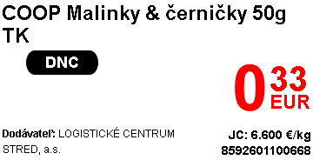
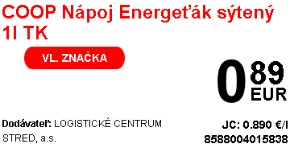
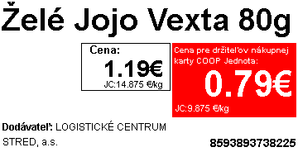

 |  |  |  |  |  |  |  |  |  | coop_card_price

 |  |  |  |  |  |  |  |  |  | "JC: " + coop_card_unit_price + " €/" + unit_measure

 |  |  |  |  |  |  |  |  | price
 |  |  |  |  |  |  |  | "JC: " + unit_price + " €/" + unit_price_unit_measure
page 2
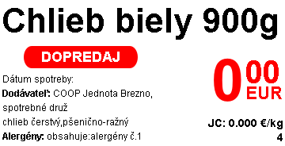

 |  |  |  | sale_price

 |  |  |  | "JC: " + sale_unit_price + " €/" + unit_price_unit_measure

2.9_HD
2.9_HD |  | name
(predvolene) |  |  | price |  | typ_action = akcia
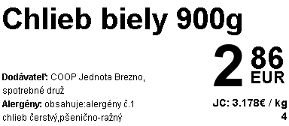
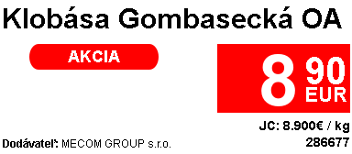

 |  |  |  |  |  |  |  | * ak data.unit_measure !== data.unit_price_unit_measure

 |  |  |  |  |  |  |  |  | "€/" + data.unit_measure

 |  |  | "JC: " + unit_price + " €/" + unit_price_unit_measure |  |  |  |  |  | inak fixne text EUR
 |  |  | ean
 | dopl. Info v závislosti od typ_template + záloh + dátum spotreby a otvorenia
 | max 5 riadkov, na karte max 3 riadky

typ_action = dnc |  |  |  | typ_action = vlastna_znacka |  | typ_action = karta
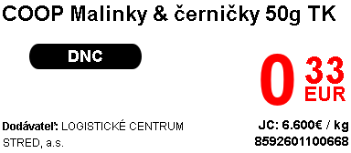
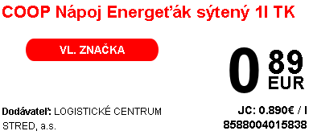
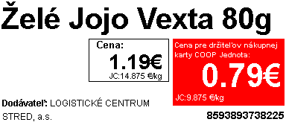

 |  |  |  |  |  |  |  | coop_card_price

 |  |  |  |  |  |  |  | "JC: " + coop_card_unit_price + " €/" + unit_price_unit_measure

page 2 |  |  |  |  |  | price | "JC: " + unit_price + " €/" + unit_measure
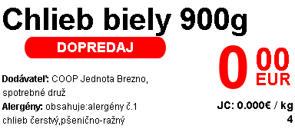

 |  |  |  | sale_price

 |  |  |  | "JC: " + sale_unit_price + " €/" + unit_price_unit_measure

4.2
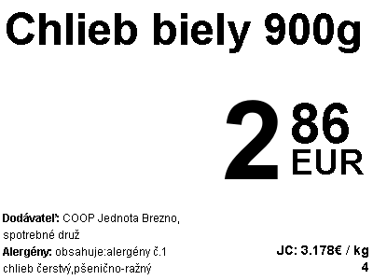
2023-02-04 |  |  | name
(predvolene)
 |  |  |  |  |  |  | typ_action = akcia
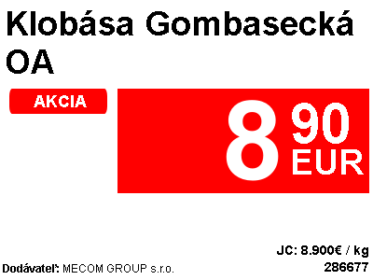
 |  |  |  | price |  |  |  |  |  | * ak data.unit_measure !== data.unit_price_unit_measure

 |  |  |  |  |  |  |  |  |  |  | "€/" + data.unit_measure

 |  |  |  |  |  |  |  |  |  |  | inak fixne text EUR

 |  |  |  | "JC: " + unit_price + " €/" + unit_price_unit_measure

 |  |  |  | ean

 | dopl. Info v závislosti od typ_template + záloh + dátum spotreby a otvorenia
 | max 5 riadkov, na karte max 3 riadky

typ_action = dnc |  |  |  |  | typ_action = vlastna_znacka
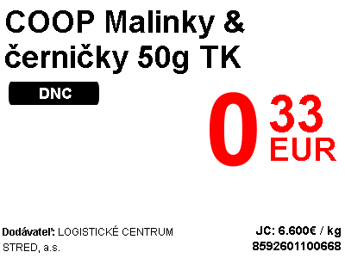
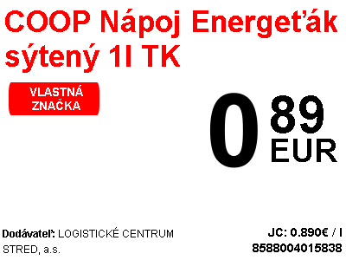

typ_action = karta |  |  |  |  |  | page 2
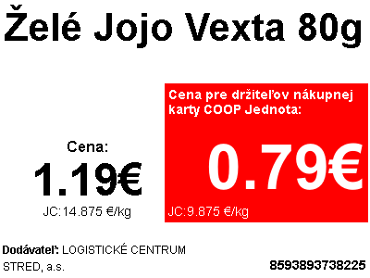
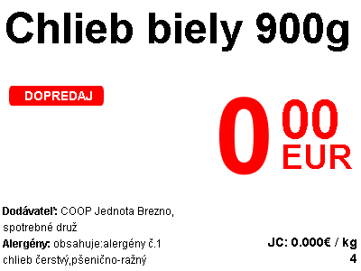

 |  |  |  |  |  |  |  | sale_price

 |  |  |  | coop_card_price

 |  |  |  | "JC: " + coop_card_unit_price + " €/" + unit_price_unit_measure
 |  |  |  |  |  |  |  |  | "JC: " + sale_unit_price + " €/" + unit_price_unit_measure

 |  | price

 | "JC: " + unit_price + " €/" + unit_measure

